Info pour compilation
À quoi sert cet onglet? Vous pouvez copier la ligne d'information suivante et l'insérer dans votre tableau de compilation des projets à présenter au comité de gestion. Comment faire? Sélectionner les 5 cases à copier avec votre souris. Utiliser le raccourci clavier CTRL-C (ou le bouton droit de la souris et l'option copier). Dans le document excel de compilation des projets, sélectionner les 5 cases souhaitées, utiliser le bouton droit de la souris pour coller l'information (voir image ci-contre).

Nom légal de l'entreprise insrit au REQ | Titre du projet | Description sommaire du projet | Coût total du projet | Coûts admissibles | Aide totale accordée | Raison de la recommandation
0 | 0 | 0 | 0 $ | 0 $ | 0 $ | 0
 |  |  |  |  |  | Raison du refus
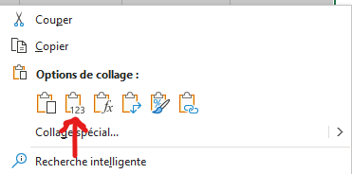
 |  |  |  |  |  | 0

